Template
 |  |  |  |  |  |  |  | 1 | 0 | 0 | 0 | 0
 |  |  |  |  |  |  |  | 10 | 0 | 0 | 0 | 0
 |  |  |  |  |  |  |  | 2021-06-02

 |  |  |  |  |  |  |  | Firefox | Firefox | Firefox | IE 11 | Firefox
№ | Функциональная группа | Название теста | Подход |  | задача | Приоритет | Автоматизирвоано | Результат | Результат
 |  |  | Шаги | Ожидаемый результат
1 | Форма авторизации | Позитивный вход на сайт с помощью E-mail | Перейти на сайт vk.com; В правом верхнем углу ввести E-mail: anagurr@gmail.com; Ввести пароль: 123456; Нажать кнопку "войти"; | Осуществлен переход на личную страницу VK |  |  |  | passed
2 |  | Тест выхода с сайта | Войти на сайт любым способом; В правом верхнем углу нажимаем на выпадающее меню (стрелка вниз); Нажимаем на кнопку "выйти" | Выходим с личной страницы VK |  |  |  | passed
3 |  | Позитивный вход с помощью номера телефона | Перейти на сайт vk.com; В правом верхнем углу ввести номер телефона: 89995126020; Ввести пароль: 123456; Нажать кнопку "Войти"; | Осуществлен переход на личную страницу VK |  |  |  | failed
4 |  | Вход с пуcтыми полями | Перейти на сайт VK.com; Поля "логин" и "пароль" оставить пустыми; Нажать кнопку "войти" в правом верхнем углу; | Вход не осуществлен в полях "логин" и "пароль" появились предупреждающие надписи красного цвета |  |  |  | passed
5 |  | Вход с номером телефона из БД и некорректным паролем | Перейти на сайт vk.com; В правом верхнем углу ввести номер телефона: 89995126020; В поле "пароль" ввести некорректный номер: "абвгд"; Нажать кнопку "Войти"; | Вход не осуществлен под полем "пароль" появились предупреждающие надписи красного цвета |  |  |  | passed
6 |  | Вход с E-Mail из БД и некорректным паролем | Перейти на сайт vk.com; В правом верхнем углу ввести E-mail: anagurr@gmail.com; В поле "пароль" ввести некорректный номер: "абвгд"; Нажать кнопку "Войти"; | Вход не осуществлен под полем "пароль" появились предупреждающие надписи красного цвета |  |  |  | passed
7 |  | Проверка функции "забыли пароль" с использованием номера телефона пользователя | В поле "логин" ввести номер телефона; В поле "пароль" ничего не вводить"; Ниже нажать кнопку "забыли пароль"; | Появится страница "Восстановление", где предлагают ввести E-mail или телефон для входа |  |  |  | passed
 |  |  | Нажать на кнопку "далее"; Пройти капчу; | Появится поле, где необходимо написать свою фамилию: Агуреева; сайт покажет аватар и ФИ моей страницы и спросит моя ли это страница; |  |  |  | passed
 |  |  | Нажать на кнопку "это моя страница"; | Появится всплывающее окно с вопросом: "У вас есть устройства, на котором выполнен вход на указанную страницу"; |  |  |  | passed
 |  |  | Нажать на кнопку "да, есть"; | Сайт предложить ввести пароль, который будет прислан в приложении VK в смартфоне; |  |  |  | passed
 |  |  | Ввести присланный на смартфон пароль; Нажать на кнопку "войти"; | Осуществлен вход на личную страницу; |  |  |  | passed
8 |  | Проверка функции "забыли пароль" с использованием номера телефона пользователя с функцией "я не помню эти данные или они недоступны" | Оставляем поля "логин" и "пароль пустыми"; Нажимаем на кнопку "забыли пароль"; Оставляем поле "Ввести номер телефона или E-mail" пустыми; Нажимаем на кнопку "Я не помню эти данные или они недоступны"; | Появится окно, которое предлагает ввести ссылку на страницу;
 |  |  | Нажимаем на кнопку "Я не могу вспомнить адрес страницы" | Откроется страница с полями поиска аккаунта;
 |  |  | Заполняем анкету поиска аккаунта справа: Страна - Россия; Город - Санкт-Петербург; Возраст: от 34 до 35; Пол - женский; Семейное положение: замужем; Месяц рождения: август; | По мере постепенного ввода личных данных слева будут предложены аккаунты, которые совпадают с вводимыми данными, среди которых необходимо выбрать свой аккаунт;
9 | Сообщества | проверка функции "отписаться" от сообщества, на которое подписан | Авторизоваться на сайте любым способом; В левой части личной страницы нажать на "сообщества"; Выбрать первое сообщество из списка, навести на три точки в строке этого сообщества; В появившемся всплывающем меню выбрать "отписаться", нажать; | произошла отписка от выбранного сообщества. Сообщество осталось в списке, но стало прозрачного цвета (есть возможность вернуть подписку)
10 |  | проверка функции "уведомлять о записях" выбранного сообщества | Авторизоваться на сайте любым способом; В левой части личной страницы нажать на "сообщества"; Выбрать первое сообщество из списка, навести на три точки в строке этого сообщества; В появившемся всплывающем меню выбрать "уведомлять о записях", нажать; | при появлении новых записей в сообществе будет появляться звуковое уведомление на ноутбуке или смартфоне
11 |  | проверка функции "сохранить в закладках" выбранного сообщества | Авторизоваться на сайте любым способом; В левой части личной страницы нажать на "сообщества"; Выбрать первое сообщество из списка, навести на три точки в строке этого сообщества; В появившемся всплывающем меню выбрать "сохранить в закладках", нажать; | сообщество добавлено в закладки, появилась запись "удалить из закладок"
12 |  | проверка функции строки поиска сообщества по названию русскими буквами | Авторизоваться на сайте любым способом; В левой части личной страницы нажать на "сообщества"; В верхней части экрана в строке "поиск сообществ" ввести русскими буквами слово "тестировщик"; Нажать на значок поиска "лупа" или Enter; | Программа предлагает список сообществ при вводе первых трех букв. Представлен список сообществ (503 сообщества), где есть слово тестировщик (в начале, середине или конце)
13 |  | проверка функции строки поиска сообщества по названию цифрами | Авторизоваться на сайте любым способом; В левой части личной страницы нажать на "сообщества"; В верхней части экрана в строке "поиск сообществ" ввести цифры "1000"; Нажать на значок поиска "лупа" или Enter; | Представлен список сообществ (145 947 сообщества), где есть цифра "1000" (в начале, середине или конце)
14 |  | проверка функции строки поиска сообщества по символам | Авторизоваться на сайте любым способом; В левой части личной страницы нажать на "сообщества"; В верхней части экрана в строке "поиск сообществ" ввести поочередно символы: №, ?, &, #; Нажать на значок поиска "лупа" или Enter; | запрос не дал результатов
15 |  | проверка функции "подписаться на новое сообщество" | Авторизоваться на сайте любым способом; В левой части личной страницы нажать на "сообщества"; В верхней части экрана в строке "поиск сообществ" ввести русскими буквами слово "тестировщик"; Нажать на значок поиска "лупа" или Enter; выбрать первое сообщество из списка, нажать на кнопку "подписаться" | произошла подписка на выбранное сообщество, появилась надпись "вы подписаны"
16 |  | проверка функции "расширенный поиск сообщества" | Авторизоваться на сайте любым способом; В левой части личной страницы нажать на "сообщества"; В верхней части экрана в строке "поиск сообществ" ввести русскими буквами слово "тестировщик"; Нажать на значок поиска "лупа" или Enter; В строке "результаты поиска" нажать на кнопку "расширенный поиск" | В правой части экрана появились дополнительные параметры для поиска сообщества (сортировка/тип сообщества/регион)
17 |  | проверка функции "создать сообщество" | Авторизоваться на сайте любым способом; В левой части личной страницы нажать на "сообщества"; В верхней части экрана справа нажать на "создать сообщество"; | появилось всплывающее меню, предлагающее выбрать категорию нового сообщества: бизнес/тематическое сообщество/бренд или организация/группа по интересам/публичная страница/мероприятие
18 |  | проверка создания нового сообщества в категории "группа по интересам" | Авторизоваться на сайте любым способом; В левой части личной страницы нажать на "сообщества"; В верхней части экрана справа нажать на "создать сообщество"; Во всплывающем меню выбрать категорию сообщества "группа по интересам", нажимаем; В строке "название" пишем русскими буквами слово "кулинар"; В строке "тематика" выбираем "кулинария, рецепты"; Тип группы "открытая"; Сайта нет, оставляем строку пустой; В строке "адрес" выбираем: Россия, Санкт-Петербург; В правом нижнем углу нажимаем на кнопку "создать"; | 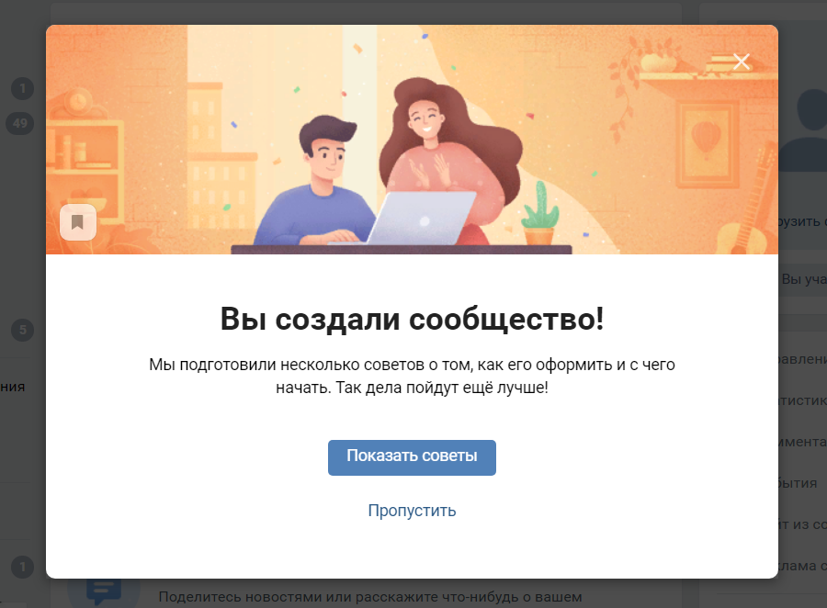 появилось окно с надписью "вы создали сообщество"
19 |  | проверка создания нового сообщества в категории "группа по интересам" с некорректной тематикой | Авторизоваться на сайте любым способом; В левой части личной страницы нажать на "сообщества"; В верхней части экрана справа нажать на "создать сообщество"; Во всплывающем меню выбрать категорию сообщества "группа по интересам", нажимаем; В строке "название" пишем русскими буквами слово "кулинар"; В строке "тематика" выбираем "автомобили"; Тип группы "открытая"; Сайта нет, оставляем строку пустой; В строке "адрес" выбираем: Россия, Санкт-Петербург; В правом нижнем углу нажимаем на кнопку "создать"; | появилось окно с надписью "вы создали сообщество", таким образом, тематику сообщества выбираем любую, даже, если она не подходит названию, группа все-равно будет создана
20 | Друзья | поиск добавленных друзей по фамилии русскими буквами | Авторизоваться на сайте любым способом; В левой части личной страницы нажать на "Друзья"; В строке поиска "поиск друзей" ввести фамилию друга русскими буквами: Петров | При вводе первых трех букв (Пет) поиск выдает список всех подходящих друзей, в том числе фамилии на английском языке: Petrov
21 |  | поиск добавленных друзей по фамилии английскими буквами | Авторизоваться на сайте любым способом; В левой части личной страницы нажать на "Друзья"; В строке поиска "поиск друзей" ввести фамилию друга английскими буквами: Petrov | При вводе первых трех букв (Pet) поиск выдает список всех подходящих друзей, в том числе фамилии на русском языке: Петров
22 |  | поиск добавленных друзей символами и цифрами | Авторизоваться на сайте любым способом; В левой части личной страницы нажать на "Друзья"; В строке поиска "поиск друзей" ввести поочередно символы: ( ? % $ # @ и цифры 1 2 3 4 5 6 | Ни одного друга из списка не найдено
23 |  | поиск друзей по параметру "город" | Авторизоваться на сайте любым способом; В левой части личной страницы нажать на "Друзья"; В правой части экрана в конце строки поиска нажать на кнопку "параметры"; В выпадающем меню нажать на стрелку "город"; Из предложенного списка городов выбрать город Новосибирск | Под строкой поиска друзей появится надпись "Новосибирск", ниже представлен список друзей только из Новосибирска
24 |  | отмена поиска друзей по параметру "город" | Авторизоваться на сайте любым способом; В левой части личной страницы нажать на "Друзья"; В правой части экрана в конце строки поиска нажать на кнопку "параметры"; В выпадающем меню нажать на стрелку "город"; Из предложенного списка городов выбрать город Новосибирск; Над списком друзей нажать на кнопку "крестик" и "Новосибирск" | Фильтр по городу очистился, список друзей снова стал общим
25 |  | поиск друзей по параметру "возраст" | Авторизоваться на сайте любым способом; В левой части личной страницы нажать на "Друзья"; В правой части экрана в конце строки поиска нажать на кнопку "параметры"; В выпадающем меню выбрать возраст до 30; | Под строкой поиска друзей появится надпись "до 30", ниже представлен список друзей до 30 лет
26 |  | отмена поиска друзей по параметру "возраст" | Авторизоваться на сайте любым способом; В левой части личной страницы нажать на "Друзья"; В правой части экрана в конце строки поиска нажать на кнопку "параметры"; В выпадающем меню выбрать возраст до 30; Над списком друзей нажать на кнопку "крестик" и "до 30" | Фильтр по возрасту очистился, список друзей снова стал общим
27 |  | поиск друзей по параметру "возраст", ввести некорректный возраст 120 лет | Авторизоваться на сайте любым способом; В левой части личной страницы нажать на "Друзья"; В правой части экрана в конце строки поиска нажать на кнопку "параметры"; В выпадающем меню ввести возраст вручную невозможно; | Максимальный возраст в выпадающем меню 80 лет, некорректный возраст ввести вручную нельзя
28 |  | поиска друзей по полу | Авторизоваться на сайте любым способом; В левой части личной страницы нажать на "Друзья"; В правой части экрана в конце строки поиска нажать на кнопку "параметры"; В выпадающем меню выбрать женский пол; | В списке будут представлены друзья только женского пола
29 |  | отмена поиска друзей по полу | Авторизоваться на сайте любым способом; В левой части личной страницы нажать на "Друзья"; В правой части экрана в конце строки поиска нажать на кнопку "параметры"; В выпадающем меню выбрать любой пол; | Фильтр по полу очистился, список друзей снова стал общим
30 |  | проверка функции "найти друзей" не из моего списка | Авторизоваться на сайте любым способом; В левой части личной страницы нажать на "Друзья"; В правой части экрана в конце строки поиска нажать на кнопку "найти друзей"; В строке "запрос поиска" ввести слово "колобок" русскими буквами; | В центральной части экрана будут представлены аккаунты, с которыми у меня есть общие друзья, в верхней части экрана появится строка для ввода запроса поиска. При вводе слова "колобок" русскими буквами появятся все аккаунты с этим словом на русском и английском языке в фимилии и имени
31 |  | проверка функции "расширенный поиск" друзей не из моего списка | Авторизоваться на сайте любым способом; В левой части личной страницы нажать на "Друзья"; В правой части экрана нажать на кнопку "расширенный поиск"; В правой части экрана выбрать: сортировка по релевантности; регион Россия; город Санкт-Петербург; возраст до 40 лет; | В центральной части экран представлен список из 8 037 440 аккаунтов, подходящих под параметры поиска
 |  | Total Automation Test | 0
 |  | Общее количество тестов | 31
 |  | Post-release tests | 0

